问题
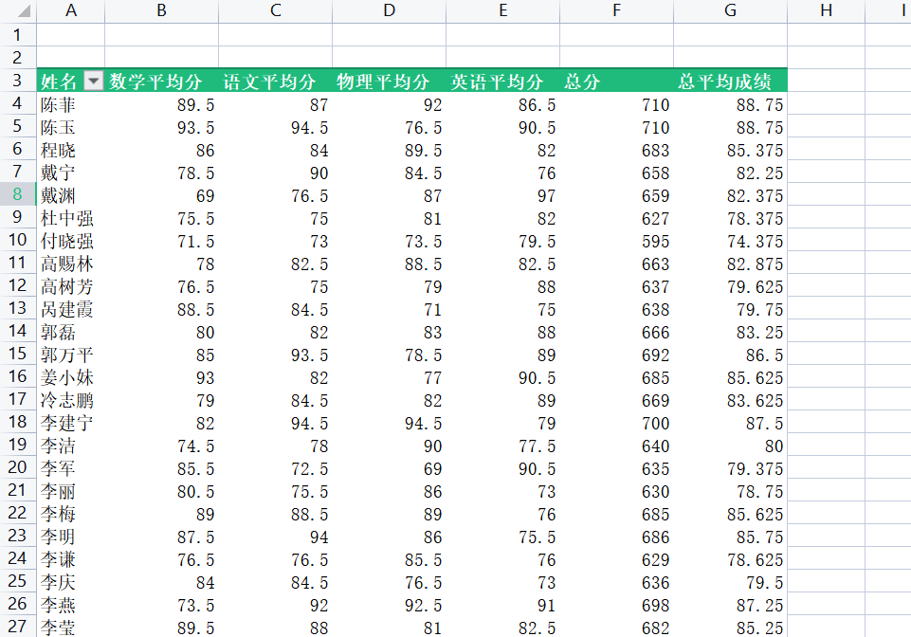
 |  | 课后小练习

任务：
 | 为两次测试成绩统计总分和平均分。
 | 按考生姓名分类，统计四科平均分，并利用计算字段统计两次测试总分和总平均分。
 | 注意需要修改标题行文字，完成效果如下图所示。

